Resumen
INVITACIÓN PRIVADA 005 DE 2025 COMPRA DE MATERIAL TEXTIL PARA LA RED DE VENTAS CON PUBLICIDAD DE LA CAMPAÑA JUEGUE LEGAL DE LA LOTERÍA DE MEDELLÍN ANEXO 5
Articulo | Imagen de Referencia | Cantidad | Valor unitario | Valor unitario IVA Incluido | Valor Total
Camiseta Polo |  | 7,000 |  | - | -
Chalecos |  | 1,200 |  | - | -
Gorras |  | 5,000 |  | - | -
Riñoneras | 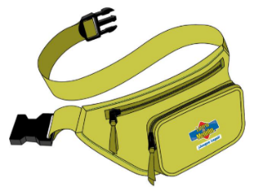 | 5,000 |  | - | -

FIRMA DEL REPRESENTANTE LEGAL: ________________________________________
NOMBRE: ______________________________________________________________
CÉDULA: _______________________________________________________________

